상품제안서
카카오프렌즈 러블리 실속 필기구세트 | 상품코드: F23318

 |  |  |  |  |  |  | 02-412-0044 | www.easy1.co.kr
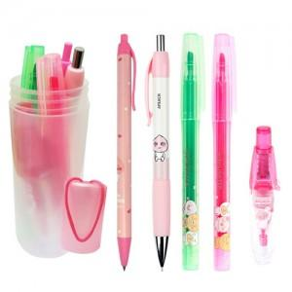

【상세/제작정보】 | 다양하고 알찬 4종 필기구세트

【인쇄/포장옵션】 | 실크, 스티커 / 포장불가능

【공급단가】 | 수량 | 100~ | 300~ | 500~ | 1,000~ | 3,000~
*VAT별도 | 단가 | 13,620원 | 13,400원 | 13,080원 | 12,750원 | 12,530원

【상품 URL】 | http://www.easy1.co.kr/src/goods_detail.php?gdno=23318

